比较案例
链家 | 案例A | 91.98 | 1900000 | 20700 | 20656.664492 | 1903986
链家 | 案例B | 121.35 | 2790000 | 22992 | 22991.347342 | 2790079.2
 | 案例C | 108.41 | 2250000 | 20755 | 20754.542939 | 2250049.55

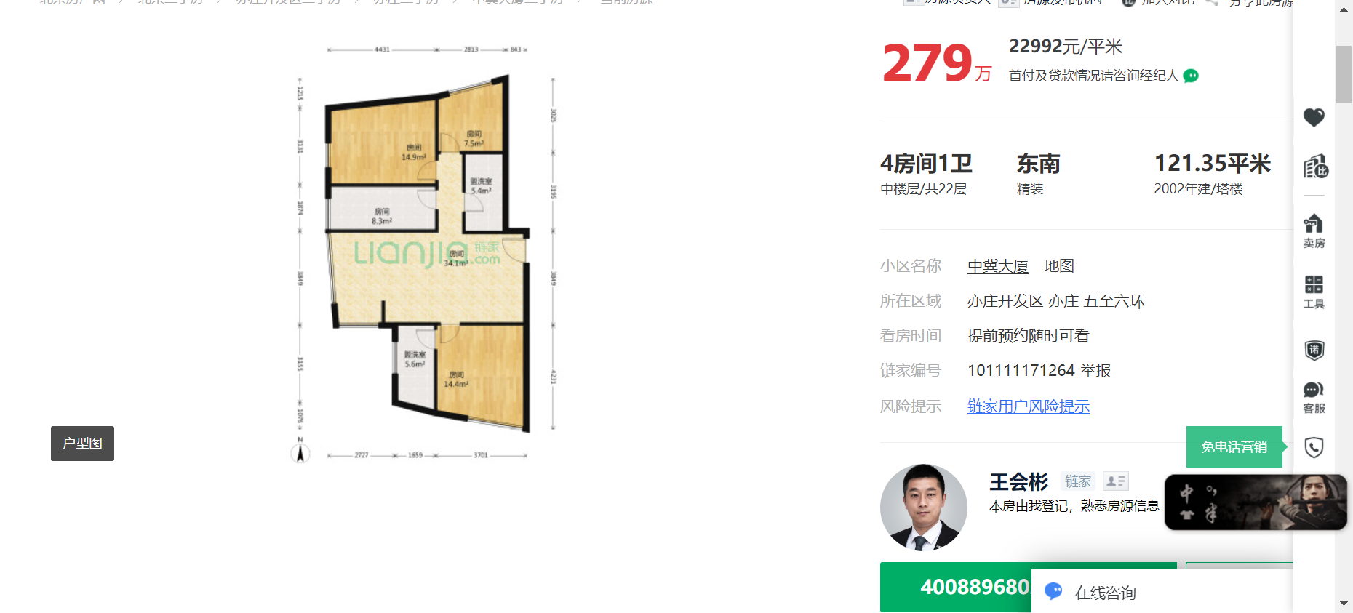

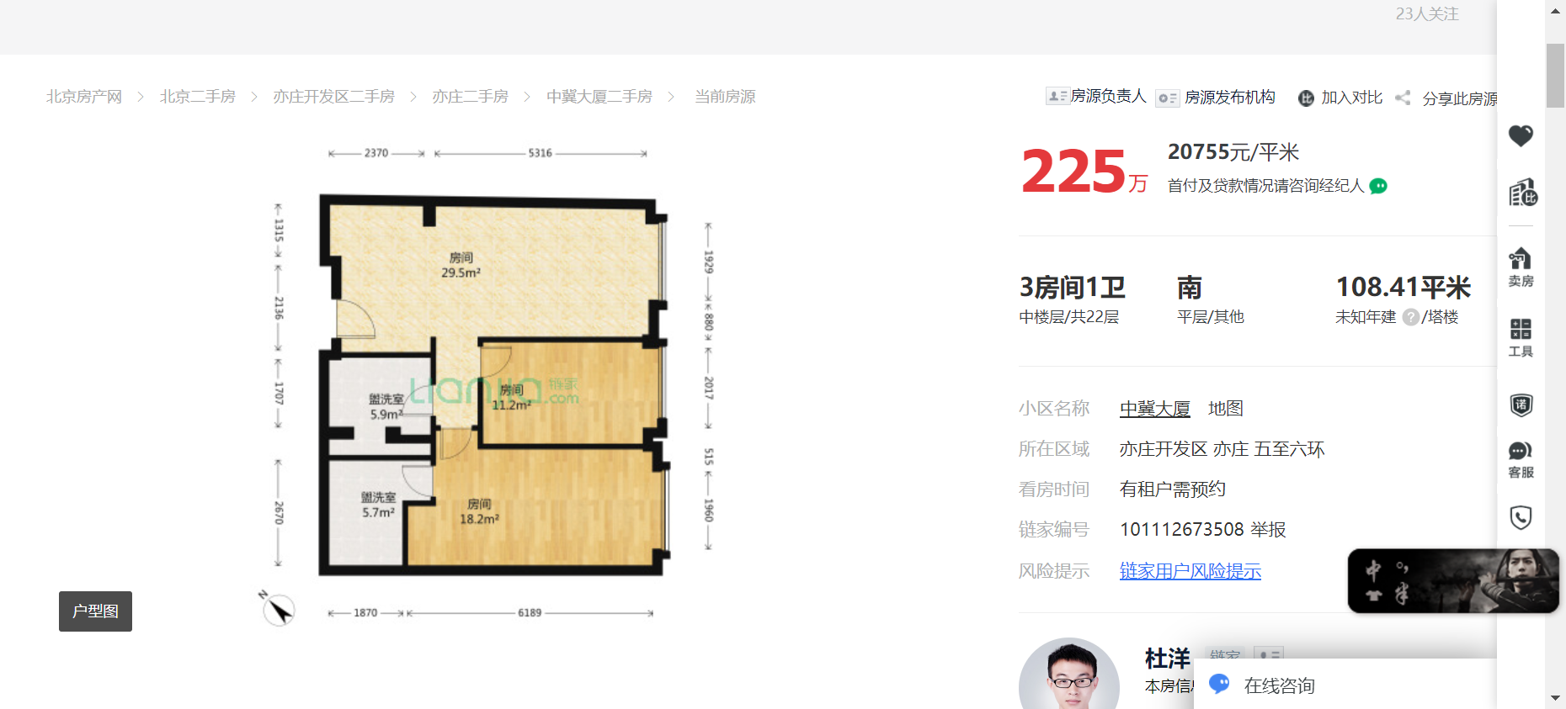

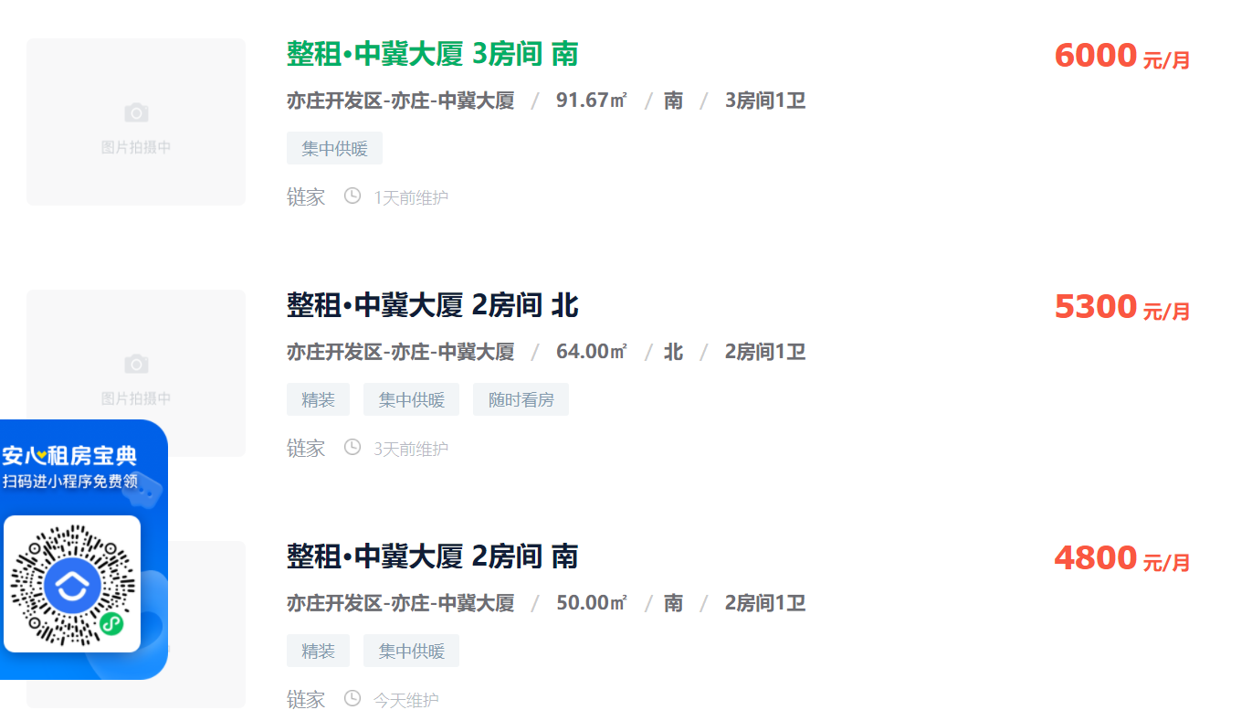
91.67 | 6000 | 2.15
64 | 5300 | 2.72
50 | 4800 | 3.16

